表紙・改定履歴
Webダイレクト販売
メールアドレス変更API 詳細設計書

© 2020 Sasuke Financial Lab Inc.

変 更 記 録
版数 REV. | 作成更新日 | 変 更 内 容 | 担 当
01 | 2020-10-09 | 初版 | 佐藤
02 | 2020-10-21 | 10/19 レビュー指摘箇所の修正 ・シーケンス図を修正（パスワードチェック追加） ・パスワード入力誤りでログイン試行回数をカウントアップする処理を追加 | 佐藤
03 | 2020-10-27 | 入力チェックの修正 | 佐藤
04 | 2021-01-19 | アカウントが存在しない時のレスポンスを変更（ステータス：400, エラー種別：パラメーターチェック） | 山崎

プロセス
詳細設計 |  |  |  |  |  | 大項目 |  |  | 小項目 |  | 詳細

 | シーケンス
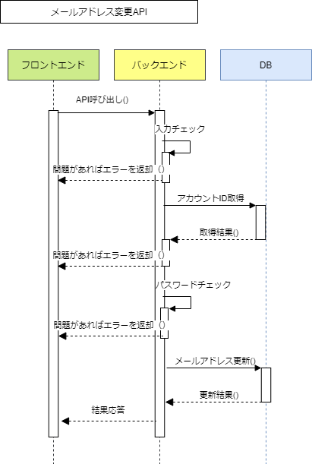

 | プロセス詳細
 | １． | 入力チェック
 |  | API共通設計書のバリデーションルールを参照
 |  | 項目 |  |  |  |  |  | チェック内容 |  |  |  | 説明
 |  | メールアドレス |  |  |  |  |  | 未入力 |  |  |  | 外部認証コードと外部認証IDが空白のとき
 |  | パスワード |  |  |  |  |  | 未入力 |  |  |  | 外部認証コードと外部認証IDが空白のとき
 |  | 外部認証コード |  |  |  |  |  | 未入力 |  |  |  | 外部認証IDの入力があるとき
 |  | 外部認証ID |  |  |  |  |  | 未入力 |  |  |  | 外部認証コードの入力があるとき

 | ２． | アカウントID取得
 |  | メールアドレス認証の場合
 |  | SQL |  |  |  |  |  |  |  | パラメータ |  |  |  | 説明
 |  | SELECT | 認証.アカウントID
 |  |  | パスワード.パスワード
 |  | FROM | 認証
 |  | INNER JOIN | パスワード
 |  |  | ON |  | 認証.アカウントID = パスワード.アカウントID
 |  | WHERE | 認証.メールアドレス = 【値】 |  |  |  |  |  |  | リクエスト.メールアドレス

 |  | 外部認証の場合
 |  | SQL |  |  |  |  |  |  |  | パラメータ |  |  |  | 説明
 |  | SELECT | 認証.アカウントID
 |  | FROM | 認証
 |  | WHERE | 認証.外部認証コード = 【値】 |  |  |  |  |  |  | リクエスト.外部認証コード
 |  |  | 認証.外部認証ID = 【値】 |  |  |  |  |  |  | リクエスト.外部認証ID

 |  | 戻り値 |  | 認証DTO |  |  |  |  | 備考
 |  | 項目名（和） |  |  |  |  | 項目名（英） | 型 | パラメータ |  |  |  | 説明
 |  | アカウントID |  |  |  |  | accountId | String | SQL結果.アカウントID

 |  | アカウントが存在しない場合は、HTTPステータス:400エラーを応答する
 |  | エラー種別 |  |  |  |  | エラーレベル | メッセージ
 |  | パラメータチェックエラー |  |  |  |  | error | アカウントが存在しません

 | ３． | パスワードチェック（メールアドレス認証の場合）
 |  | リクエスト.パスワードと認証DTO.パスワードを比較し、不一致の場合は以下の処理を実施する。
 |  | パスワードが不一致の場合は、ログイン試行回数をカウントアップする。
 |  | SQL |  |  |  |  |  |  |  | パラメータ |  |  |  | 説明
 |  | UPDATE | 認証
 |  | SET | 認証.ログイン試行回数 = 認証.ログイン試行回数 + 1
 |  | WHERE | 認証.メールアドレス = 【値】 |  |  |  |  |  |  | リクエスト.メールアドレス

 |  | 400系エラーを応答する。
 |  | エラー種別 |  |  |  |  | エラーレベル | メッセージ
 |  | パラメータチェックエラー |  |  |  |  | info | パスワードに誤りがあります

 | ４． | メールアドレス更新
 |  | SQL |  |  |  |  |  |  |  | パラメータ |  |  |  | 説明
 |  | UPDATE | 認証
 |  | SET | 認証.メールアドレス = 認証.メールアドレス候補
 |  | WHERE | 認証.アカウントID = 【値】 |  |  |  |  |  |  | 認証DTO.アカウントID

 | ５． | （正常系）HTTPステータス:200を応答して処理終了

